상품제안서
LED 콤팩트 듀얼 선풍기 2000mAh | 상품코드: F23728

 |  |  |  |  |  |  | 02-412-0044 | www.easy1.co.kr
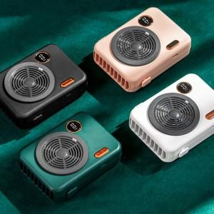 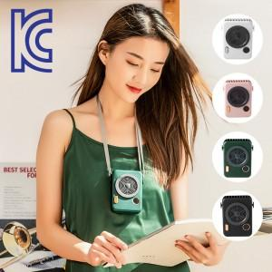

【상세/제작정보】

【인쇄/포장옵션】 | 실크, 스티커 / 포장불가능

【공급단가】 | 수량 | 50~ | 100~ | 500~ | 1,000~ | 2,000~
*VAT별도 | 단가 | 9,870원 | 9,710원 | 9,480원 | 9,240원 | 9,080원

【상품 URL】 | http://www.easy1.co.kr/src/goods_detail.php?gdno=23728

